상품제안서
에브리빙 트랜스포머 접이식 폴딩 카트 | 상품코드: F25645

 |  |  |  |  |  |  | 02-412-0044 | www.easy1.co.kr
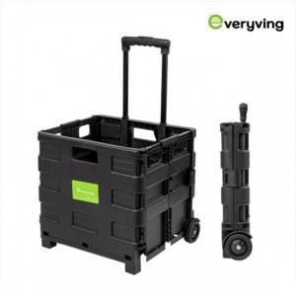

【상세/제작정보】 | * 선물포장, 스티커부착 가능 * 선물포장 및 스티커 문의

【인쇄/포장옵션】 | / 별도문의

【공급단가】 | 수량 | 50~ | 100~ | 500~ | 1,000~ | 2,000~
*VAT별도 | 단가 | 12,370원 | 12,170원 | 11,880원 | 11,580원 | 11,380원

【상품 URL】 | https://dev.easy1.co.kr:443/src/goods_detail.php?gdno=25645

